Sheet1
 | Report Product List
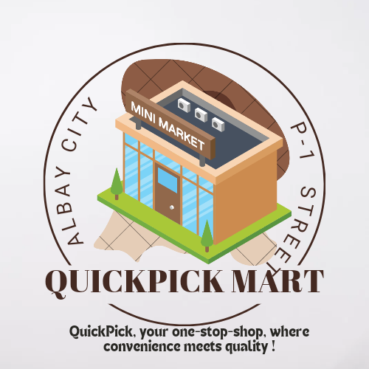

1 | Barangay Abuyog
2 | Barangay Balogo
3 | Barangay Salog
4 | Barangay Pilar
5 | Barangay Marinas
6 | Barangay Sampaloc
7 | Barangay San Juan Roco
8 | Barangay Panlayaan
9 | Barangay San Isidro
10 | Barangay Balete

